TipoApoyo
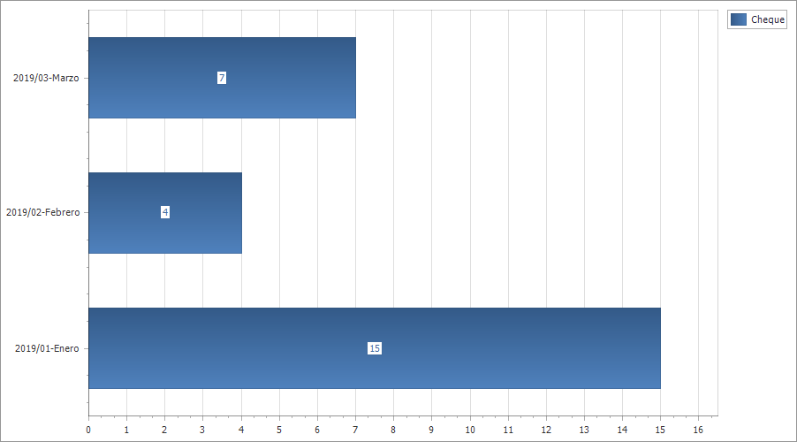
Apoyos X TiposAyuda
Descripcion | 2019/01-Enero | 2019/02-Febrero | 2019/03-Marzo
Cheque | 15 | 4 | 7
 | 15 | 4 | 7

Genero
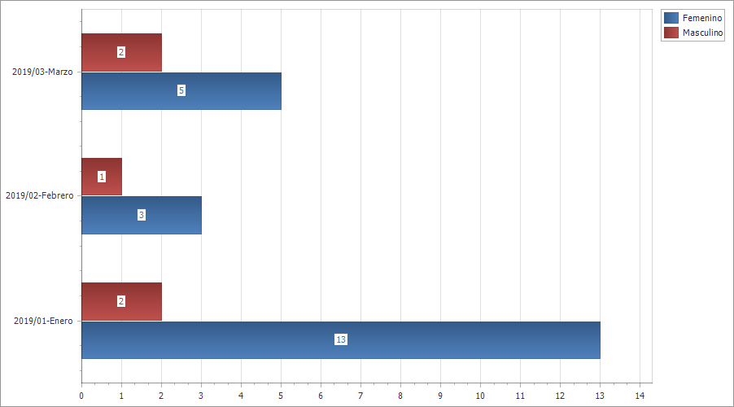
Apoyos X Genero
Descripcion | 2019/01-Enero | 2019/02-Febrero | 2019/03-Marzo
Femenino | 13 | 3 | 5
Masculino | 2 | 1 | 2
 | 15 | 4 | 7

